Sheet1
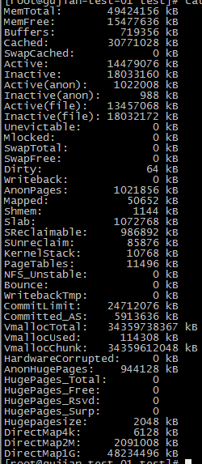
主要比对 System.nanoTime()和System.currentTimeMillis()千万多线程调用下的耗时

测试样本一:在每次调用获取系统时间后，做一次随机操作，使得操作系统进行上下文切换
 | 2线程/千万(ms) | 4线程/千万(ms) | 8线程/千万(ms) | 16线程/千万(ms) | 代码
System.nanoTime() | 6630 6691 | 9296 10906 11249 11292 | 12508 16317 16551 16720 16903 16969 17319 17528 | 28796 29442 29683 30748 32084 32101 32478 32964 33230 33481 33617 34056 34099 34149 34162 34214 | 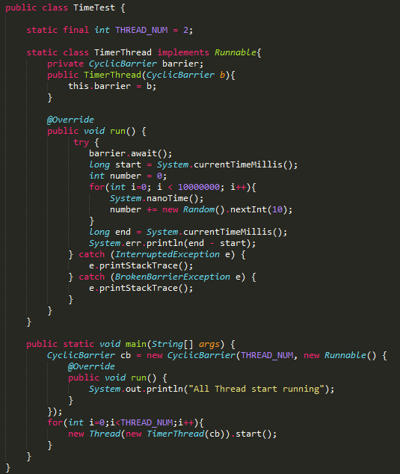
System.currentTimeMillis() | 6581 6979 | 8693 10264 10460 10516 | 20455 20773 21216 21509 21516 21852 21897 22047 | 30633 31694 31990 32709 33358 33528 34131 34318 35037 35057 35315 35329 35338 35466 35498 35505
AVE | 6660.5 | 10685.75 | 16351.875 | 32456.5
 | 6780 | 9983.25 | 21408.125 | 34056.625

测试样本二:每次调用直接获取系统时间，减少操作系统进行上下文切换
 | 2线程/千万(ms) | 4线程/千万(ms) | 8线程/千万(ms) | 16线程/千万(ms) | 代码
System.nanoTime() | 2653 2828 | 3149 4351 4363 4389 | 8674 8784 8783 10107 10121 10130 10143 10187 | 13215 13388 13491 14658 14686 14708 14778 14910 14923 14924 15028 15208 15214 15261 15349 15424 | 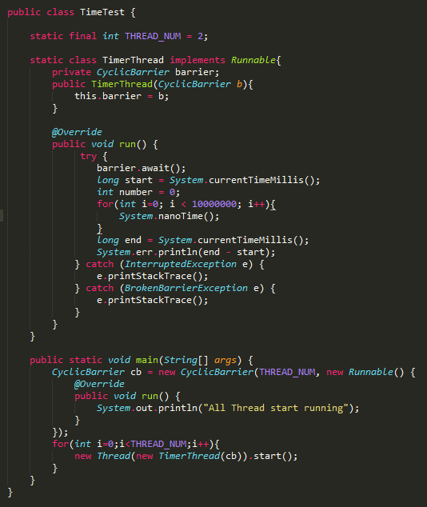
System.currentTimeMillis() | 3177 3352 | 3524 4735 4859 4896 | 9069 9431 9524 9975 10205 10373 10426 10449 | 13882 14280 14315 14401 14586 14649 14659 14763 14993 15330 15371 15370 15378 15687 15762 15779
AVE | 2740.5 | 4063 | 9616.125 | 14697.8125
 | 3264.5 | 4503.5 | 9931.5 | 14950.3125

测试服务器配置: |  | 测试结论:
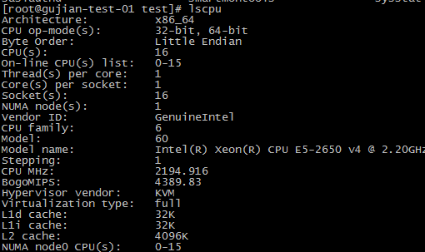
 |  | 1.并发环境下,java获取操作系统时间函数在多次调用时，耗时较长,并且耗时随着线程数量的增加而变长
 |  | 2.对比表一和表二,发现表一的耗时整体比较长,这其中一个主要原因是表一测试时多了一次随机操作，这次随机操作耗时比较久(可见多线程随机效率也很低)
 |  | 3.对于两种获取时间的方式，其执行效率差异并不是很大,但整体来说nanoTime还是稍稍快于currentTimeMillis,虽然快的不多
 |  | 4.查阅先关资料,得知:linux环境下,currentTimeMillis调取了系统函数gettimeofday实现,nanoTime调取了系统函数clock_gettime实现
 |  | 附录：Linux下各种获取时间方法的耗时分布
 |  | time (s) => 4ns ftime (ms) => 39ns gettimeofday (us) => 30ns clock_gettime (ns) => 26ns (CLOCK_REALTIME) clock_gettime (ns) => 8ns (CLOCK_REALTIME_COARSE) clock_gettime (ns) => 26ns (CLOCK_MONOTONIC) clock_gettime (ns) => 9ns (CLOCK_MONOTONIC_COARSE) clock_gettime (ns) => 170ns (CLOCK_PROCESS_CPUTIME_ID) clock_gettime (ns) => 154ns (CLOCK_THREAD_CPUTIME_ID) cached_clock (s) => 0ns

